配置说明
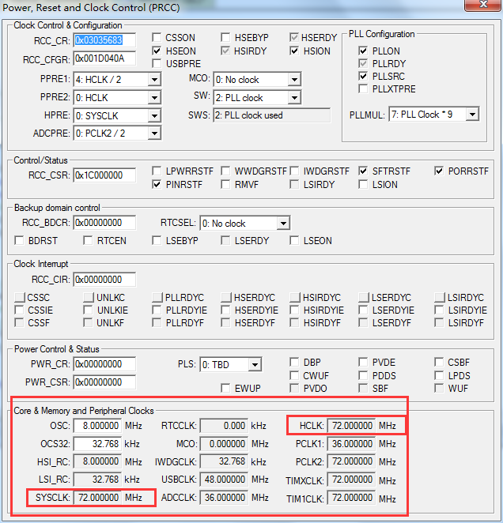
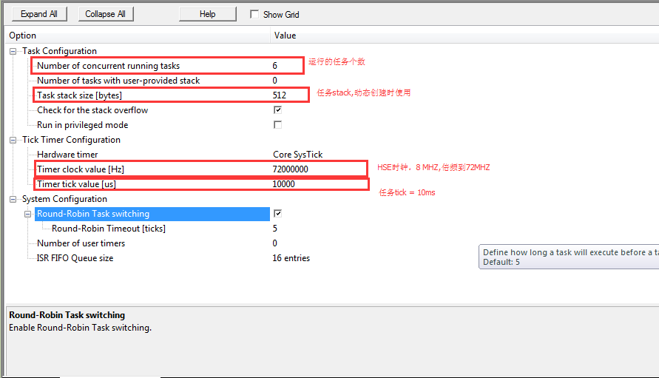

调试过程中，请注意 HSE是否启动，否则，换一下晶振试试

